Karte
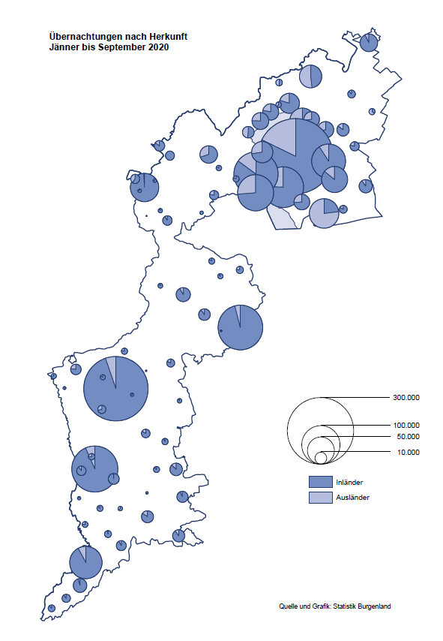

Bgld
Ankünfte nach Unterkunftsart |  |  |  |  |  |  |  | Übernachtungen nach Unterkunftsart |  |  |  |  |  |  |  | Daten für Grafik 2:
September 2020 |  |  |  |  |  |  |  | September 2020 |  |  |  |  |  |  |  |  | Monat | 2020 | 2019 | Ø 2009-2019 | 2019 | 2018 | 2017 | 2016 | 2015 | 2014 | 2013 | 2012 | 2011 | 2010 | 2009

Unterkunftsart | Ankünfte |  |  |  |  |  |  | Unterkunftsart | Übernachtungen |  |  |  |  |  |  |  |  | 2,009,819 | 3,144,232 | 2,972,916 | 3,144,232 | 3,050,564 | 3,092,657 | 3,084,025 | 2,914,691 | 2,912,637 | 2,853,243 | 2,938,655 | 2,933,357 | 2,911,034 | 2,866,984
 | Inländer |  | Ausländer |  | insgesamt |  |  |  | Inländer |  | Ausländer |  | insgesamt
 | 2019 | 2020 | 2019 | 2020 | 2019 | 2020 | % |  | 2019 | 2020 | 2019 | 2020 | 2019 | 2020 | % | Jänner | 1 | 145,353 | 142,561 | 136,069 | 142,561 | 145,246 | 145,386 | 144,674 | 134,038 | 133,981 | 132,179 | 136,230 | 128,519 | 131,684 | 122,258
 |  |  |  |  |  |  |  |  |  |  |  |  |  |  |  | Feber | 2 | 151,431 | 140,588 | 136,576 | 140,588 | 142,295 | 142,728 | 145,581 | 135,782 | 142,631 | 131,305 | 135,387 | 132,050 | 130,518 | 123,475
Burgenland | 79,497 | 101,389 | 24,827 | 15,449 | 104,324 | 116,838 | 12.0% | Burgenland | 222,545 | 303,737 | 79,293 | 65,941 | 301,838 | 369,678 | 22.5% | März | 3 | 64,358 | 163,253 | 154,900 | 163,253 | 168,732 | 155,317 | 173,021 | 148,988 | 147,200 | 164,265 | 148,907 | 139,865 | 155,416 | 138,932
Gewerbl. Beherbergungsbetrieb | 57,817 | 69,133 | 16,829 | 8,984 | 74,646 | 78,117 | 4.6% | Gewerbl. Beherbergungsbetrieb | 125,446 | 174,450 | 47,074 | 34,291 | 172,520 | 208,741 | 21.0% | April | 4 | 5,072 | 244,826 | 211,740 | 244,826 | 224,025 | 232,034 | 202,440 | 201,029 | 212,756 | 185,187 | 215,698 | 211,430 | 193,387 | 206,323
5/4-Stern | 34,877 | 38,801 | 9,023 | 4,054 | 43,900 | 42,855 | -2.4% | 5/4-Stern | 76,890 | 101,316 | 25,646 | 19,055 | 102,536 | 120,371 | 17.4% | Mai | 5 | 46,179 | 283,418 | 289,160 | 283,418 | 306,488 | 278,950 | 328,809 | 292,559 | 285,056 | 297,188 | 278,023 | 257,616 | 283,574 | 289,084
3-Stern | 19,218 | 24,357 | 6,729 | 3,675 | 25,947 | 28,032 | 8.0% | 3-Stern | 40,146 | 59,046 | 18,140 | 12,066 | 58,286 | 71,112 | 22.0% | Juni | 6 | 233,437 | 353,757 | 311,846 | 353,757 | 312,160 | 347,452 | 298,750 | 304,686 | 319,646 | 276,693 | 292,628 | 343,074 | 294,830 | 286,635
2/1-Stern | 3,722 | 5,975 | 1,077 | 1,255 | 4,799 | 7,230 | 50.7% | 2/1-Stern | 8,410 | 14,088 | 3,288 | 3,170 | 11,698 | 17,258 | 47.5% | Juli | 7 | 447,640 | 430,134 | 420,827 | 430,134 | 431,967 | 436,808 | 437,717 | 417,086 | 403,168 | 408,674 | 409,575 | 413,893 | 419,841 | 420,238
Privatquartier nicht auf Bauernhof | 3,090 | 5,401 | 1,341 | 875 | 4,431 | 6,276 | 41.6% | Privatquartier nicht auf Bauernhof | 7,088 | 14,011 | 4,963 | 4,142 | 12,051 | 18,153 | 50.6% | Aug | 8 | 546,671 | 513,292 | 504,983 | 513,292 | 486,508 | 503,565 | 510,434 | 483,048 | 494,104 | 488,499 | 519,743 | 517,405 | 525,560 | 512,657
Privatquartier auf Bauernhof | 1,859 | 2,589 | 803 | 465 | 2,662 | 3,054 | 14.7% | Privatquartier auf Bauernhof | 4,926 | 7,368 | 3,627 | 2,321 | 8,553 | 9,689 | 13.3% | Sept | 9 | 369,678 | 301,838 | 285,692 | 301,838 | 294,404 | 306,558 | 299,008 | 282,739 | 260,716 | 264,879 | 291,135 | 281,631 | 278,944 | 280,762
Campingplatz | 10,318 | 15,089 | 3,333 | 3,130 | 13,651 | 18,219 | 33.5% | Campingplatz | 35,035 | 52,258 | 11,450 | 12,933 | 46,485 | 65,191 | 40.2% | Okt | 10 |  | 225,667 | 212,345 | 225,667 | 217,367 | 218,450 | 217,470 | 203,272 | 206,019 | 203,858 | 211,959 | 211,883 | 214,636 | 205,217
Kurheim der Sozialvers.träger | 419 | 411 | 1 | 1 | 420 | 412 | -1.9% | Kurheim der Sozialvers.träger | 10,450 | 9,883 | 30 | 12 | 10,480 | 9,895 | -5.6% | Nov | 11 |  | 193,867 | 174,715 | 193,867 | 183,958 | 181,241 | 179,370 | 171,475 | 171,477 | 179,421 | 179,009 | 165,174 | 163,604 | 153,273
Private und öffentliche Kurheime | 1,820 | 1,756 | 35 | 17 | 1,855 | 1,773 | -4.4% | Private und öffentliche Kurheime | 27,489 | 23,553 | 294 | 137 | 27,783 | 23,690 | -14.7% | Dez | 12 |  | 151,031 | 134,062 | 151,031 | 137,414 | 144,168 | 146,751 | 139,989 | 135,883 | 121,095 | 120,361 | 130,817 | 119,040 | 128,130
Jugendherberge | 672 | 353 | 205 | 38 | 877 | 391 | -55.4% | Jugendherberge | 2,006 | 549 | 415 | 89 | 2,421 | 638 | -73.6%
Ferienwohnung, Ferienhaus | 2,998 | 5,770 | 1,793 | 1,602 | 4,791 | 7,372 | 53.9% | Ferienwohnung, Ferienhaus | 9,137 | 19,832 | 10,369 | 11,122 | 19,506 | 30,954 | 58.7% | Überschrift1: | Übernachtungen im Burgenland 2015
Sonstige Unterkunft | 504 | 887 | 487 | 337 | 991 | 1,224 | 23.5% | Sonstige Unterkunft | 968 | 1,833 | 1,071 | 894 | 2,039 | 2,727 | 33.7% | Überschrift2: | im Vergleich zu 2015 und Ø 2005-2015

Übernachtungen im September nach Unterkunftsarten
Übernachtungen nach Monaten
 | Ø 2009-2019 | 2019 | 2020
Jänner | 136,069 | 142,561 | 145,353
Feber | 136,576 | 140,588 | 151,431
März | 154,900 | 163,253 | 64,358
April | 211,740 | 244,826 | 5,072
Mai | 289,160 | 283,418 | 46,179
Juni | 311,846 | 353,757 | 233,437
Juli | 420,827 | 430,134 | 447,640
Aug | 504,983 | 513,292 | 546,671
Sept | 285,692 | 301,838 | 369,678
Okt | 212,345 | 225,667
Nov | 174,715 | 193,867
Dez | 134,062 | 151,031
 |  |  |  |  |  |  |  |  |  |  |  |  |  |  |  | Daten für Grafik 1:
 |  |  |  |  |  |  |  |  |  |  |  |  |  |  |  |  | 2020 | 2019
 |  |  |  |  |  |  |  |  |  |  |  |  |  |  |  | 5/4-Stern | 120,371 | 102,536
 |  |  |  |  |  |  |  |  |  |  |  |  |  |  |  | 3-Stern | 71,112 | 58,286
 |  |  |  |  |  |  |  |  |  |  |  |  |  |  |  | 2/1-Stern | 17,258 | 11,698
 |  |  |  |  |  |  |  |  |  |  |  |  |  |  |  | Privatquartier | 27,842 | 20,604
 |  |  |  |  |  |  |  |  |  |  |  |  |  |  |  | Campingplatz | 65,191 | 46,485
 |  |  |  |  |  |  |  |  |  |  |  |  |  |  |  | Kurheim, Erhol. | 33,585 | 38,263
 |  |  |  |  |  |  |  |  |  |  |  |  |  |  |  | Sonst. Unterk. | 34,319 | 23,966

 |  |  |  |  |  |  |  |  |  |  |  |  |  |  |  | Kontrolle | 369,678 | 301,838

6 |  |  |  |  |  |  |  |  | 7

Gemeinde20
Die 20 Gemeinden mit den meisten Übernachtungen
September 2020

Gemeinde | Ankünfte |  |  | Übernachtungen
 | 2019 | 2020 | % | 2019 | 2020 | %

Podersdorf am See | 17,307 | 22,000 | 27.1% | 55,747 | 74,396 | 33.5%
Bad Tatzmannsdorf | 8,012 | 10,591 | 32.2% | 40,720 | 45,469 | 11.7%
Rust | 6,769 | 8,069 | 19.2% | 17,869 | 23,584 | 32.0%
Stegersbach | 7,608 | 8,070 | 6.1% | 18,703 | 23,354 | 24.9%
Illmitz | 5,699 | 6,531 | 14.6% | 18,642 | 22,663 | 21.6%
Lutzmannsburg | 5,869 | 7,647 | 30.3% | 13,679 | 19,642 | 43.6%
Mörbisch am See | 4,576 | 5,123 | 12.0% | 14,480 | 17,494 | 20.8%
Jennersdorf | 3,539 | 5,048 | 42.6% | 7,517 | 12,898 | 71.6%
Frauenkirchen | 5,011 | 4,915 | -1.9% | 9,836 | 12,219 | 24.2%
Pamhagen | 1,816 | 1,826 | 0.6% | 7,704 | 10,742 | 39.4%
Bad Sauerbrunn | 1,163 | 849 | -27.0% | 10,145 | 8,569 | -15.5%
Sankt Andrä am Zicksee | 763 | 1,264 | 65.7% | 6,416 | 7,675 | 19.6%
Neusiedl am See | 2,787 | 2,807 | 0.7% | 5,587 | 7,245 | 29.7%
Oggau am Neusiedler See | 1,090 | 1,521 | 39.5% | 3,795 | 5,992 | 57.9%
Parndorf | 4,502 | 3,597 | -20.1% | 6,362 | 5,911 | -7.1%
Jois | 1,922 | 1,879 | -2.2% | 4,494 | 5,402 | 20.2%
Gols | 1,627 | 1,578 | -3.0% | 3,448 | 3,579 | 3.8%
Eisenstadt | 2,922 | 1,577 | -46.0% | 6,096 | 3,455 | -43.3%
Apetlon | 355 | 798 | 124.8% | 1,686 | 3,098 | 83.7%
Purbach am Neusiedler See | 740 | 1,057 | 42.8% | 1,793 | 2,979 | 66.1%

Die 10 Gemeinden mit den meisten Übernachtungen im September
 |  |  |  |  |  |  |  | Daten für Grafik: | 2019 | 2020 | 2019 | 2020
 |  |  |  |  |  |  | 1 | Podersdorf am See | 55,747 | 74,396 | 57.5 | 69.4
 |  |  |  |  |  |  | 2 | Bad Tatzmannsdorf | 40,720 | 45,469 | 42.0 | 42.4
 |  |  |  |  |  |  | 3 | Rust | 17,869 | 23,584 | 18.4 | 22.0
 |  |  |  |  |  |  | 4 | Stegersbach | 18,703 | 23,354 | 19.3 | 21.8
 |  |  |  |  |  |  | 5 | Illmitz | 18,642 | 22,663 | 19.2 | 21.1
 |  |  |  |  |  |  | 6 | Lutzmannsburg | 13,679 | 19,642 | 14.1 | 18.3
 |  |  |  |  |  |  | 7 | Mörbisch am See | 14,480 | 17,494 | 14.9 | 16.3
 |  |  |  |  |  |  | 8 | Jennersdorf | 7,517 | 12,898 | 7.8 | 12.0
 |  |  |  |  |  |  | 9 | Frauenkirchen | 9,836 | 12,219 | 10.1 | 11.4
 |  |  |  |  |  |  | 10 | Pamhagen | 7,704 | 10,742 | 7.9 | 10.0
 |  |  |  |  |  |  |  | restliche Gemeinden | 96,941 | 107,217 | 100.0 | 100.0

 |  |  |  |  |  |  |  | Insgesamt | 301,838 | 369,678

16

